温水ボイラー_記入例(リファレンス)
※高地（標高1500ｍで海面気圧と比較し約85％の気圧）の場合は平地（カタログ値）のボイラー効率ではなく、実力値の提示と計算を行うこと。（標高1000ｍ以下はカタログ値でOK)
R8年度JCM設備補助リファレンスからのCO2排出削減量計算（温水ボイラー）※記入例

事業名 | ○○生産工場への高効率温水ボイラーの導入
実施サイト | 住所
 | 緯度 | 33°26'04.1"S |  |  | 経度 | 70°41'02.7"W
 | 標高 | 120 | (m） |  |  |  |  |  |  |  |  |  | 記入
ボイラー負荷の対象 | △△工程への温水供給 |  |  |  |  |  |  |  |  |  |  |  | 自動計算

（１）温水（給湯）負荷
 | 1月 | 2月 | 3月 | 4月 | 5月 | 6月 | 7月 | 8月 | 9月 | 10月 | 11月 | 12月 | 暖房利用時は
給水温度（℃） | 15.0 | 15.0 | 16.0 | 18.0 | 22.0 | 24.0 | 26.0 | 26.0 | 25.0 | 24.0 | 20.0 | 18.0 | 給水温度＝戻り温度
出湯温度（℃） | 60.0 | 60.0 | 60.0 | 60.0 | 60.0 | 60.0 | 60.0 | 60.0 | 65.0 | 65.0 | 65.0 | 65.0 | 出湯温度=供給温度
１分あたり必要温水量（Ｌ/m) | 100.0 | 100.0 | 100.0 | 100.0 | 100.0 | 100.0 | 100.0 | 100.0 | 100.0 | 100.0 | 100.0 | 100.0
ボイラー必要熱加熱能力 （MJ/h） | 1,131 | 1,131 | 1,106 | 1,056 | 955 | 905 | 855 | 855 | 1,006 | 1,031 | 1,131 | 1,182
1日稼働時間(h/日） | 10.0 | 10.0 | 10.0 | 10.0 | 10.0 | 10.0 | 10.0 | 10.0 | 10.0 | 10.0 | 10.0 | 10.0
月の稼働日数(日/月） | 24 | 22 | 26 | 26 | 25 | 20 | 26 | 26 | 26 | 26 | 26 | 25 | 年間必要熱出力(MJ/年)
月の必要熱出力 （MJ/月） | 271,440 | 248,820 | 287,560 | 274,560 | 238,750 | 181,000 | 222,300 | 222,300 | 261,560 | 268,060 | 294,060 | 295,500 | 3,065,910

（２）リファレンスボイラーのエネルギー消費量
リファレンスとなる ボイラーの仕様 | メーカー |  | ○○機械
 | 品 番 |  | KB-40S
 | 定格熱出力（MJ/h) |  | 500.0 | (MJ/h) |  | 燃料種 |  | 軽油
 | ボイラー効率（％） |  | 90 | (％) |  | 燃料低位発熱量 |  | 33,948 |  | （ｋJ/L) | ※単位記入のこと
 | 定格消費電力（ｋW) |  | 5.0 | （ｋW) |  | 出典 |  | 20XX年版○○国エネルギー省△△資料
 | 台 数 |  | 3 |  |  |  |  |  |  |  |  |  |  |  | ※リファレンスボイラー効率（％）は、対象国のJCM承認済み方法論の数値があればそれを用いること。

 | 1月 | 2月 | 3月 | 4月 | 5月 | 6月 | 7月 | 8月 | 9月 | 10月 | 11月 | 12月 | 年間合計
月の燃料消費量 | 8,884 | 8,144 | 9,412 | 8,986 | 7,814 | 5,924 | 7,276 | 7,276 | 8,561 | 8,774 | 9,625 | 9,672 | 100,348 | L | ※単位記入のこと
月の消費電力量（MWh/月) | 2.71 | 2.49 | 2.88 | 2.75 | 2.39 | 1.81 | 2.22 | 2.22 | 2.62 | 2.68 | 2.94 | 2.96 | 30.67 | MWｈ
 | ※便宜上 消費電力量は（必要加熱量/定格熱出力）×定格消費電力×稼働時間で計算。
（３）プロジェクト機のエネルギー消費量
プロジェクトで導入する ボイラーの仕様 | メーカー |  | ○○工業
 | 品 番 |  | MHIB-400S
 | 定格熱出力（MJ/h) |  | 400.0 | (MJ/h) |  | 燃料種 |  | 天然ガス
 | ボイラー効率（％） |  | 97.0 | (％) |  | 燃料低位発熱量 |  | 39,681 |  | （ｋJ/Nm3) | ※単位記入のこと
 | 定格消費電力（ｋW) |  | 4.00 | （ｋW) |  | 出典 |  | 20XX年版○○国エネルギー省△△資料
 | 台 数 |  | 3 |  |  |  |  |  |  |  |  |  |  |  | ※プロジェクトボイラー効率（％）が分かるカタログ・仕様書等を3-10に添付すること。

 | 1月 | 2月 | 3月 | 4月 | 5月 | 6月 | 7月 | 8月 | 9月 | 10月 | 11月 | 12月 | 年間合計
月の燃料消費量 | 7,052 | 6,464 | 7,471 | 7,133 | 6,203 | 4,702 | 5,775 | 5,775 | 6,795 | 6,964 | 7,640 | 7,677 | 79,651 | Nm3 | ※単位記入のこと
月の消費電力量（MWh/月) | 2.71 | 2.49 | 2.88 | 2.75 | 2.39 | 1.81 | 2.22 | 2.22 | 2.62 | 2.68 | 2.94 | 2.96 | 30.67 | MWｈ
 | ※便宜上 消費電力量は（必要加熱量/定格熱出力）×定格消費電力×稼働時間で計算。

”リファレンスからのCO2排出量削減量＞BaUからのCO2排出削減量”
の場合は適切ではないため見直しを行うこと
●CO2排出削減量(平均的負荷の年における)
Q | CO2排出削減量 |  |  | ton-CO2/年 |  |  |  |  |  |  |  |  | 82
 | Q=Ry-Py
Ry | リファレンスCO2排出量 |  |  | ton-CO2/年
Py | プロジェクトCO2排出量 |  |  | ton-CO2/年

●リファレンスＣＯ２排出量の計算 |  | ※ 発熱量単位及び消費量単位に注意願います。 |  |  |  |  | １GJ=0.28MWｈ |  | 1Gcal=1.163MWｈ
 | Ｒｙ＝RQｆｙ×fuｒf+ＲＱey×gef |  |  | ton-CO2/年 |  |  |  |  |  |  |  |  | 276.68
RQｆy | リファレンスの場合の年間燃料消費量 |  |  |  |  | Kl | /年 | ※単位記入のこと |  |  |  |  | 100.35
fuｒf | 燃料のCO2排出係数 |  |  | ton-CO2/ | Kl | 2.586 | 出典： | 20XX年版○○国エネルギー省△△資料
RQey | リファレンスの場合の年間消費電力量 |  |  |  |  | MWh/年 |  |  |  |  |  |  | 30.67
ｇeｆ | グリッド電力のCO2排出係数 |  |  | ton-CO2/MWｈ |  | 0.560 | 出典： | 20XX年度JCM設備補助公募要領

●プロジェクトＣＯ２排出量の計算 |  | ※ 発熱量単位及び消費量単位に注意願います。 |  |  |  |  | １GJ=0.28MWｈ |  | 1Gcal=1.163MWｈ
 | Pｙ＝PQfｙ×fupf+PQey×gef |  |  | ton-CO2/年 |  |  |  |  |  |  |  |  | 193.88
PＱｆy | プロジェクトの場合の年間燃料消費量 |  |  |  |  | 千Nm3 | /年 | ※単位記入のこと |  |  |  |  | 79.65
fupf | 燃料のCO2排出係数 |  |  | ton-CO2/ | 千Nm3 | 2.219 | 出典： | 20XX年版○○国エネルギー省△△資料
PQey | プロジェクトの場合の年間消費電力量 |  |  |  |  | MWh/年 |  |  |  |  |  |  | 30.67
ｇeｆ | グリッド電力のCO2排出係数 |  |  | ton-CO2/MWｈ |  | 0.560 | 出典： | 20XX年度JCM設備補助公募要領

◎CO2排出削減量（負荷の変動を考慮）
※上記までの記載計算事項はMRV期間の間の代表年の（平均的な）値とします。
MRV期間の間に生産量等＝蒸気負荷が大きく変動し、CO2排出削減量も変動する場合は、年度毎に蒸気負荷（＝年間必要熱出力）からＣＯ２排出削減量を算出すること。
下記のCO2排出削減量は（1）で算出したCO2排出削減量×（年間必要熱出力÷年間熱出力）で算出しています。

MRV期間 | 8 | 年 |  |  |  |  |  | ※MRV期間まで記載
年 | 1年目 | 2年目 | 3年目 | 4年目 | 5年目 | 6年目 | 7年目 | 8年目 |  |  |  |  | 合計
年間必要熱出力(MJ/年) | 2,130,717 | 2,750,877 | 2,856,382 | 3,065,823 | 3,065,823 | 3,065,823 | 3,065,823 | 3,065,823
CO2排出削減量（ton-CO2/年） | 56 | 73 | 76 | 81 | 81 | 81 | 81 | 81 | 0 | 0 | 0 | 0 | 610

 |  |  |  |  |  |  |  |  |  |  |  |  | 76 | ton-CO2/年
 |  |  |  |  |  |  |  |  |  |  |  |  | ※この値を実施計画書に記載

温水ボイラー_記入用(リファレンス)
※高地（標高1500ｍで海面気圧と比較し約85％の気圧）の場合は平地（カタログ値）のボイラー効率ではなく、実力値の提示と計算を行うこと。（標高1000ｍ以下はカタログ値でOK)
R8年度JCM設備補助リファレンスからのCO2排出削減量計算（温水ボイラー）

事業名
実施サイト | 住所
 | 緯度 |  |  |  | 経度
 | 標高 |  | (m） |  |  |  |  |  |  |  |  |  | 記入
ボイラー負荷の対象 |  |  |  |  |  |  |  |  |  |  |  |  | 自動計算

（１）温水（給湯）負荷
 | 1月 | 2月 | 3月 | 4月 | 5月 | 6月 | 7月 | 8月 | 9月 | 10月 | 11月 | 12月 | 暖房利用時は
給水温度（℃） |  |  |  |  |  |  |  |  |  |  |  |  | 給水温度＝戻り温度
出湯温度（℃） |  |  |  |  |  |  |  |  |  |  |  |  | 出湯温度=供給温度
１分あたり必要温水量（Ｌ/m)
ボイラー必要熱加熱能力 （MJ/h） | 0 | 0 | 0 | 0 | 0 | 0 | 0 | 0 | 0 | 0 | 0 | 0
1日稼働時間(h/日）
月の稼働日数(日/月） |  |  |  |  |  |  |  |  |  |  |  |  | 年間必要熱出力(MJ/年)
月の必要熱出力 （MJ/月） | 0 | 0 | 0 | 0 | 0 | 0 | 0 | 0 | 0 | 0 | 0 | 0 | 0

（２）リファレンスボイラーのエネルギー消費量
リファレンスとなる ボイラーの仕様 | メーカー
 | 品 番
 | 定格熱出力（MJ/h) |  |  | (MJ/h) |  | 燃料種
 | ボイラー効率（％） |  |  | (％) |  | 燃料低位発熱量 |  |  |  |  | 単位記入のこと
 | 定格消費電力（ｋW) |  |  | （ｋW) |  | 出典
 | 台 数 |  |  |  |  |  |  |  |  |  |  |  |  |  | ※リファレンスボイラー効率（％）は、対象国のJCM承認済み方法論の数値があればそれを用いること。

 | 1月 | 2月 | 3月 | 4月 | 5月 | 6月 | 7月 | 8月 | 9月 | 10月 | 11月 | 12月 | 年間合計
月の燃料消費量 | #DIV/0! | #DIV/0! | #DIV/0! | #DIV/0! | #DIV/0! | #DIV/0! | #DIV/0! | #DIV/0! | #DIV/0! | #DIV/0! | #DIV/0! | #DIV/0! | #DIV/0! |  | ※単位記入のこと
月の消費電力量（MWh/月) | #DIV/0! | #DIV/0! | #DIV/0! | #DIV/0! | #DIV/0! | #DIV/0! | #DIV/0! | #DIV/0! | #DIV/0! | #DIV/0! | #DIV/0! | #DIV/0! | #DIV/0! | MWｈ
 | ※便宜上 消費電力量は（必要加熱量/定格熱出力）×定格消費電力×稼働時間で計算。
（３）プロジェクト機のエネルギー消費量
プロジェクトで導入する ボイラーの仕様 | メーカー
 | 品 番
 | 定格熱出力（MJ/h) |  |  | (MJ/h) |  | 燃料種
 | ボイラー効率（％） |  |  | (％) |  | 燃料低位発熱量 |  |  |  |  | 単位記入のこと
 | 定格消費電力（ｋW) |  |  | （ｋW) |  | 出典
 | 台 数 |  |  |  |  |  |  |  |  |  |  |  |  |  | ※プロジェクトボイラー効率（％）が分かるカタログ・仕様書等を3-10に添付すること。

 | 1月 | 2月 | 3月 | 4月 | 5月 | 6月 | 7月 | 8月 | 9月 | 10月 | 11月 | 12月 | 年間合計
月の燃料消費量 | #DIV/0! | #DIV/0! | #DIV/0! | #DIV/0! | #DIV/0! | #DIV/0! | #DIV/0! | #DIV/0! | #DIV/0! | #DIV/0! | #DIV/0! | #DIV/0! | #DIV/0! |  | ※単位記入のこと
月の消費電力量（MWh/月) | #DIV/0! | #DIV/0! | #DIV/0! | #DIV/0! | #DIV/0! | #DIV/0! | #DIV/0! | #DIV/0! | #DIV/0! | #DIV/0! | #DIV/0! | #DIV/0! | #DIV/0! | MWｈ
 | ※便宜上 消費電力量は（必要加熱量/定格熱出力）×定格消費電力×稼働時間で計算。

”リファレンスからのCO2排出量削減量＞BaUからのCO2排出削減量”
の場合は適切ではないため見直しを行うこと
●CO2排出削減量(平均的負荷の年における)
Q | CO2排出削減量 |  |  | ton-CO2/年 |  |  |  |  |  |  |  |  | #DIV/0!
 | Q=Ry-Py
Ry | リファレンスCO2排出量 |  |  | ton-CO2/年
Py | プロジェクトCO2排出量 |  |  | ton-CO2/年

●リファレンスＣＯ２排出量の計算 |  | ※ 発熱量単位及び消費量単位に注意願います。 |  |  |  |  | １GJ=0.28MWｈ |  | 1Gcal=1.163MWｈ
 | Ｒｙ＝RQｆｙ×fuｒf+ＲＱey×gef |  |  | ton-CO2/年 |  |  |  |  |  |  |  |  | #DIV/0!
RQｆy | リファレンスの場合の年間燃料消費量 |  |  |  |  |  | /年 |  |  |  |  |  | #DIV/0! |  | ※単位記入のこと
fuｒf | 燃料のCO2排出係数 |  |  | ton-CO2/ | 0 |  | 出典：
RQey | リファレンスの場合の年間消費電力量 |  |  |  |  | MWh/年 |  |  |  |  |  |  | #DIV/0!
ｇeｆ | グリッド電力のCO2排出係数 |  |  | ton-CO2/MWｈ |  |  | 出典：

●プロジェクトＣＯ２排出量の計算 |  | ※ 発熱量単位及び消費量単位に注意願います。 |  |  |  |  | １GJ=0.28MWｈ |  | 1Gcal=1.163MWｈ
 | Pｙ＝PQfｙ×fupf+PQey×gef |  |  | ton-CO2/年 |  |  |  |  |  |  |  |  | #DIV/0!
PＱｆy | プロジェクトの場合の年間燃料消費量 |  |  |  |  |  | /年 |  |  |  |  |  | #DIV/0! |  | ※単位記入のこと
fupf | 燃料のCO2排出係数 |  |  | ton-CO2/ | 0 |  | 出典：
PQey | プロジェクトの場合の年間消費電力量 |  |  |  |  | MWh/年 |  |  |  |  |  |  | #DIV/0!
ｇeｆ | グリッド電力のCO2排出係数 |  |  | ton-CO2/MWｈ |  |  | 出典：

◎CO2排出削減量（負荷の変動を考慮）
※上記までの記載計算事項はMRV期間の間の代表年の（平均的な）値とします。
MRV期間の間に生産量等＝蒸気負荷が大きく変動し、CO2排出削減量も変動する場合は、年度毎に蒸気負荷（＝年間必要熱出力）からＣＯ２排出削減量を算出すること。
下記のCO2排出削減量は（1）で算出したCO2排出削減量×（年間必要熱出力÷年間熱出力）で算出しています。

MRV期間 |  | 年
年 | 1年目 | 2年目 | 3年目 | 4年目 | 5年目 | 6年目 | 7年目 | 8年目 | 9年目 | 10年目 | 11年目 | ・・・ | 合計 |  | ※法定耐用年数まで記載
年間必要熱出力(MJ/年)
CO2排出削減量（ton-CO2/年） | #DIV/0! | #DIV/0! | #DIV/0! | #DIV/0! | #DIV/0! | #DIV/0! | #DIV/0! | #DIV/0! | #DIV/0! | #DIV/0! | #DIV/0! | #DIV/0! | #DIV/0!

 |  |  |  |  |  |  |  |  |  |  |  |  | #DIV/0! | ton-CO2/年
 |  |  |  |  |  |  |  |  |  |  |  |  | ※この値を実施計画書に記載

温水ボイラー_記入用(BaU)
BaＵ排出量の考え方
・省エネルギー設備で、現在工場等で使用している設備を置き換える場合は、現在使用している設備の排出量とする。
・新設工場などに新たに省エネルギー設備を導入する場合は、現時点においてその国で一般的に使われている同種設備の排出量とする。

※高地（標高1500ｍで海面気圧と比較し約85％の気圧）の場合は平地（カタログ値）のボイラー効率ではなく、実力値の提示と計算を行うこと。（標高1000ｍ以下はカタログ値でOK)
R8年度JCM設備補助リファレンスからのCO2排出削減量計算（温水ボイラー）

事業名
実施サイト | 住所
 | 緯度 |  |  |  | 経度
 | 標高 |  | (m） |  |  |  |  |  |  |  |  |  | 記入
ボイラー負荷の対象 |  |  |  |  |  |  |  |  |  |  |  |  | 自動計算

（１）温水（給湯）負荷
 | 1月 | 2月 | 3月 | 4月 | 5月 | 6月 | 7月 | 8月 | 9月 | 10月 | 11月 | 12月 | 暖房利用時は
給水温度（℃） |  |  |  |  |  |  |  |  |  |  |  |  | 給水温度＝戻り温度
出湯温度（℃） |  |  |  |  |  |  |  |  |  |  |  |  | 出湯温度=供給温度
１分あたり必要温水量（Ｌ/m)
ボイラー必要熱加熱能力 （MJ/h） | 0 | 0 | 0 | 0 | 0 | 0 | 0 | 0 | 0 | 0 | 0 | 0
1日稼働時間(h/日）
月の稼働日数(日/月） |  |  |  |  |  |  |  |  |  |  |  |  | 年間必要熱出力(MJ/年)
月の必要熱出力 （MJ/月） | 0 | 0 | 0 | 0 | 0 | 0 | 0 | 0 | 0 | 0 | 0 | 0 | 0

（２）BaUボイラーのエネルギー消費量
BaUとなる ボイラーの仕様 | メーカー
 | 品 番
 | 定格熱出力（MJ/h) |  |  | (MJ/h) |  | 燃料種
 | ボイラー効率（％） |  |  | (％) |  | 燃料低位発熱量 |  |  |  |  | 単位記入のこと
 | 定格消費電力（ｋW) |  |  | （ｋW) |  | 出典
 | 台 数 |  |  |  |  |  |  |  |  |  |  |  |  |  | ※リファレンスボイラー効率（％）は、対象国のJCM承認済み方法論の数値があればそれを用いること。

 | 1月 | 2月 | 3月 | 4月 | 5月 | 6月 | 7月 | 8月 | 9月 | 10月 | 11月 | 12月 | 年間合計
月の燃料消費量 | #DIV/0! | #DIV/0! | #DIV/0! | #DIV/0! | #DIV/0! | #DIV/0! | #DIV/0! | #DIV/0! | #DIV/0! | #DIV/0! | #DIV/0! | #DIV/0! | #DIV/0! |  | ※単位記入のこと
月の消費電力量（MWh/月) | #DIV/0! | #DIV/0! | #DIV/0! | #DIV/0! | #DIV/0! | #DIV/0! | #DIV/0! | #DIV/0! | #DIV/0! | #DIV/0! | #DIV/0! | #DIV/0! | #DIV/0! | MWｈ
 | ※便宜上 消費電力量は（必要加熱量/定格熱出力）×定格消費電力×稼働時間で計算。
（３）プロジェクト機のエネルギー消費量
プロジェクトで導入する ボイラーの仕様 | メーカー
 | 品 番
 | 定格熱出力（MJ/h) |  |  | (MJ/h) |  | 燃料種
 | ボイラー効率（％） |  |  | (％) |  | 燃料低位発熱量 |  |  |  |  | 単位記入のこと
 | 定格消費電力（ｋW) |  |  | （ｋW) |  | 出典
 | 台 数 |  |  |  |  |  |  |  |  |  |  |  |  |  | ※プロジェクトボイラー効率（％）が分かるカタログ・仕様書等を3-10に添付すること。

 | 1月 | 2月 | 3月 | 4月 | 5月 | 6月 | 7月 | 8月 | 9月 | 10月 | 11月 | 12月 | 年間合計
月の燃料消費量 | #DIV/0! | #DIV/0! | #DIV/0! | #DIV/0! | #DIV/0! | #DIV/0! | #DIV/0! | #DIV/0! | #DIV/0! | #DIV/0! | #DIV/0! | #DIV/0! | #DIV/0! |  | ※単位記入のこと
月の消費電力量（MWh/月) | #DIV/0! | #DIV/0! | #DIV/0! | #DIV/0! | #DIV/0! | #DIV/0! | #DIV/0! | #DIV/0! | #DIV/0! | #DIV/0! | #DIV/0! | #DIV/0! | #DIV/0! | MWｈ
 | ※便宜上 消費電力量は（必要加熱量/定格熱出力）×定格消費電力×稼働時間で計算。

”リファレンスからのCO2排出量削減量＞BaUからのCO2排出削減量”
の場合は適切ではないため見直しを行うこと
●CO2排出削減量(平均的負荷の年における)
Q | CO2排出削減量 |  |  | ton-CO2/年 |  |  |  |  |  |  |  |  | #DIV/0!
 | Q=By-Py
By | BaUCO2排出量 |  |  | ton-CO2/年
Py | プロジェクトCO2排出量 |  |  | ton-CO2/年

●BAUＣＯ２排出量の計算 |  | ※ 発熱量単位及び消費量単位に注意願います。 |  |  |  |  | １GJ=0.28MWｈ |  | 1Gcal=1.163MWｈ
 | Bｙ＝BQｆｙ×fuｒf+BＱey×gef |  |  | ton-CO2/年 |  |  |  |  |  |  |  |  | #DIV/0!
BQｆy | BaUの場合の年間燃料消費量 |  |  |  |  |  | /年 |  |  |  |  |  | #DIV/0! |  | ※単位記入のこと
fuｒf | 燃料のCO2排出係数 |  |  | ton-CO2/ | 0 |  | 出典：
BQey | BaUの場合の年間消費電力量 |  |  |  |  | MWh/年 |  |  |  |  |  |  | #DIV/0!
ｇeｆ | グリッド電力のCO2排出係数 |  |  | ton-CO2/MWｈ |  |  | 出典：

●プロジェクトＣＯ２排出量の計算 |  | ※ 発熱量単位及び消費量単位に注意願います。 |  |  |  |  | １GJ=0.28MWｈ |  | 1Gcal=1.163MWｈ
 | Pｙ＝PQfｙ×fupf+PQey×gef |  |  | ton-CO2/年 |  |  |  |  |  |  |  |  | #DIV/0!
PＱｆy | プロジェクトの場合の年間燃料消費量 |  |  |  |  |  | /年 |  |  |  |  |  | #DIV/0! |  | ※単位記入のこと
fupf | 燃料のCO2排出係数 |  |  | ton-CO2/ | 0 |  | 出典：
PQey | プロジェクトの場合の年間消費電力量 |  |  |  |  | MWh/年 |  |  |  |  |  |  | #DIV/0!
ｇeｆ | グリッド電力のCO2排出係数 |  |  | ton-CO2/MWｈ |  |  | 出典：

◎CO2排出削減量（負荷の変動を考慮）
※上記までの記載計算事項はMRV期間の間の代表年の（平均的な）値とします。
MRV期間の間に生産量等＝蒸気負荷が大きく変動し、CO2排出削減量も変動する場合は、年度毎に蒸気負荷（＝年間必要熱出力）からＣＯ２排出削減量を算出すること。
下記のCO2排出削減量は（1）で算出したCO2排出削減量×（年間必要熱出力÷年間熱出力）で算出しています。

MRV期間 |  | 年
年 | 1年目 | 2年目 | 3年目 | 4年目 | 5年目 | 6年目 | 7年目 | 8年目 | 9年目 | 10年目 | 11年目 | ・・・ | 合計 |  | ※法定耐用年数まで記載
年間必要熱出力(MJ/年)
CO2排出削減量（ton-CO2/年） | #DIV/0! | #DIV/0! | #DIV/0! | #DIV/0! | #DIV/0! | #DIV/0! | #DIV/0! | #DIV/0! | #DIV/0! | #DIV/0! | #DIV/0! | #DIV/0! | #DIV/0!

 |  |  |  |  |  |  |  |  |  |  |  |  | #DIV/0! | ton-CO2/年
 |  |  |  |  |  |  |  |  |  |  |  |  | ※この値を実施計画書に記載

燃料の排出係数(IPCC)
R8年度JCM設備補助CO2排出削減量計算 （燃料種ごとの排出係数）
BaU設備、リファレンス設備及びプロジェクト設備で用いる燃料のCO2排出係数については、IPCCの以下表を参照ください。

係数①： 燃料低位発熱量（Net Calorific Value, NCV）
採用した値： | 44.8 | TJ/Gg(fuel) | ※表中の該当する燃料種のLowerまたはUpperの値を入力（承認済み方法論を参照）。
 | 0.0448 | GJ/kg(fuel) | ※1T=1000G、1Gg＝1,000,000kgで換算
出典： IPCC default values at the lower limit in Table 1.2 of Chapter 1 of Vol. 2 of the “2006 IPCC Guidelines for National GHG Inventories”

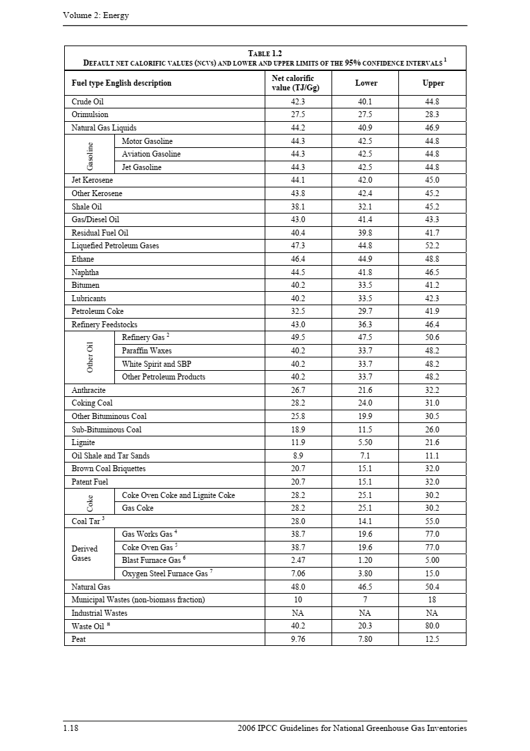
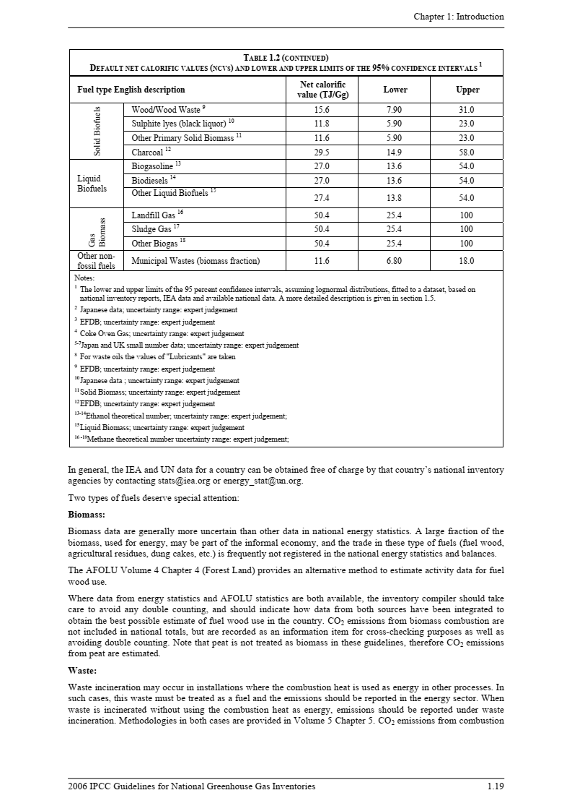

該当する燃料種に赤枠を移動

係数②： 燃料の単位熱量当たりCO2排出係数

採用した値： | 61,600 | kg(CO2)/TJ | ※表中の該当する燃料種のLowerまたはUpperの値を入力（承認済み方法論を参照）。
 | 0.0616 | tCO2/GJ | ※1T=1000G、1tCO2＝1,000kgCO2で換算
出典： IPCC default values at the lower limit in Table 1.4 of Chapter 1 of Vol. 2 of the “2006 IPCC Guidelines for National GHG Inventories”

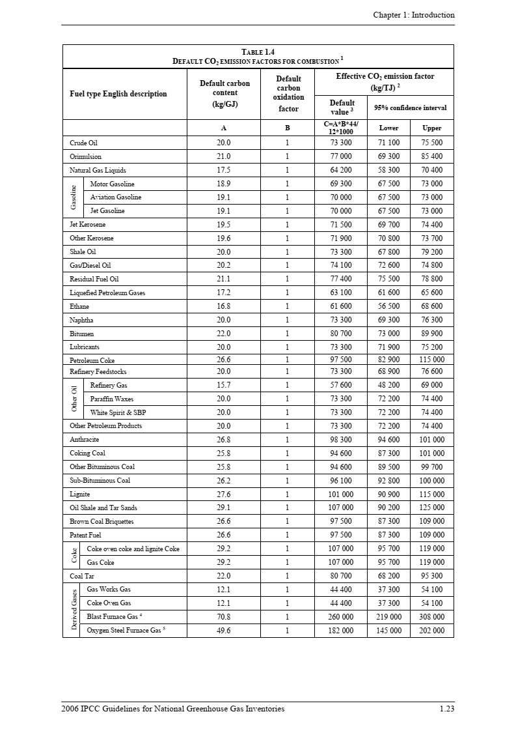
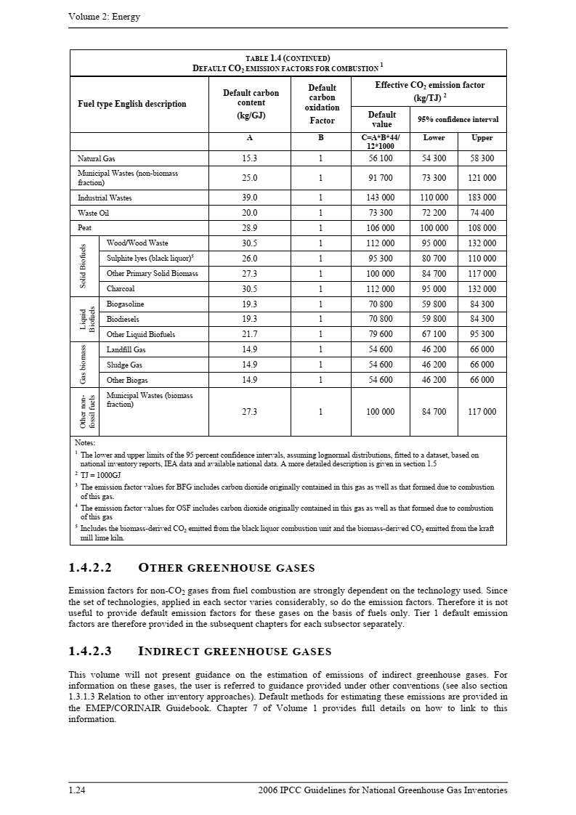

該当する燃料種に赤枠を移動

